Capa
Termo de Parceria nº 052/2023 celebrado entre o Secretária de Estado de Desenvolvimento Social e a Federação de Esportes Estudantis de Minas Gerais com interveniência da Secretaria de Estado de Educação

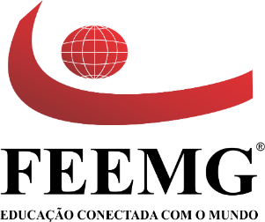

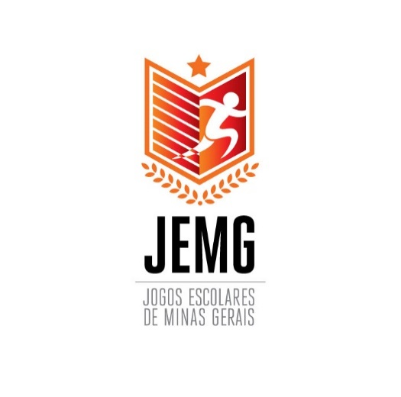
Relatório Financeiro 2023

Versão 1.2 do Relatório Financeiro - Março de 2021

*Seguir diretrizes do Manual de uso da marca do Governo de MG.

